Tab. 5.5
Tabela 5.5 Łóżka szpitalne i leczeni w zakładach publicznej i niepublicznej opieki stacjonarnej w województwie małopolskim – w liczbach bezwzględnych i wskaźnikach (łącznie z oddziałami neonatologicznymi - kod resortowy 4421)

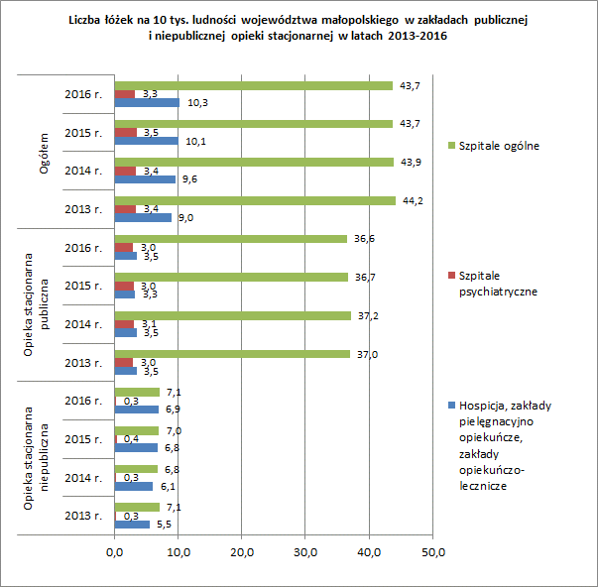
Wyszczególnienie |  | Szpitale ogólne |  | Szpitale psychiatryczne |  | Hospicja, zakłady pielęgnacyjno-opiekuńcze i zakłady opiekuńczo-lecznicze
 |  | liczby bezwzględne | na 10 000 ludności | liczby bezwzględne | na 10 000 ludności | liczby bezwzględne | na 10 000 ludności
1 |  | 2 | 3 | 4 | 5 | 6 | 7
Ogółem
liczba łóżek (stan w dniu 31.12) | 2015 r. | 14,750 | 43.7 | 1,166 | 3.5 | 3,397 | 10.1
 | 2016 r. | 14,772 | 43.7 | 1,133 | 3.3 | 3,499 | 10.3

leczeni */ | 2015 r. | 609,719 | 1807.9 | 11,982 | 35.5 | 9,996 | 29.6
 | 2016 r. | 619,430 | 1831.4 | 10,216 | 30.2 | 9,778 | 28.9
w tym:
publiczna opieka stacjonarna
liczba łóżek (stan w dniu 31.12) | 2015 r. | 12,375 | 36.7 | 1,027 | 3.0 | 1,115 | 3.3
 | 2016 r. | 12,376 | 36.6 | 1,024 | 3.0 | 1,178 | 3.5

leczeni */ | 2015 r. | 501,479 | 1486.9 | 10,009 | 29.7 | 4,137 | 12.3
 | 2016 r. | 506,500 | 1497.5 | 9,558 | 28.3 | 3,947 | 11.7
niepubliczna opieka stacjonarna
liczba łóżek (stan w dniu 31.12) | 2015 r. | 2,375 | 7.0 | 139 | 0.4 | 2,282 | 6.8
 | 2016 r. | 2,396 | 7.1 | 109 | 0.3 | 2,321 | 6.9

leczeni */ | 2015 r. | 108,240 | 320.9 | 807 | 2.4 | 5,859 | 17.4
 | 2016 r. | 112,930 | 333.9 | 658 | 1.9 | 5,831 | 17.2
*/ bez ruchu międzyoddziałowego.
Uwaga! Dane bez szpitala Ministerstwa Spraw Wewnętrznych i Administracji.
Źródło: opracowanie własne na podstawie sprawozdań MZ-29, MZ-29A, MZ-30.

Tab. 5.8
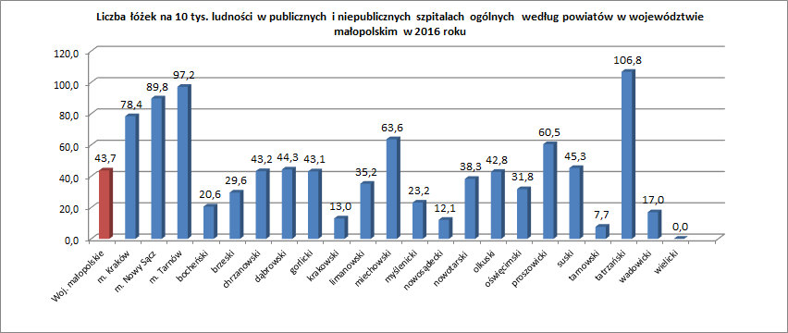
Tabela 5.8. Wskaźniki działalności publicznych i niepublicznych szpitali ogólnych województwa małopolskiego wg powiatów (łącznie z oddziałami neonatologicznymi - kod resortowy 4421)

Wyszczególnienie |  | Szpitale publiczne i niepubliczne
 |  | liczba łóżek (stan w dniu 31.12) | liczba łóżek na 10 000 ludności | średni okres pobytu */ | średnie wyko-rzystanie łóżek | średnie wykorzy-stanie łóżek w % **/ | liczba leczonych na 1 łóżko */ | śmiertelność w %
 |  |  |  | w dniach
1 |  | 2 | 3 | 4 | 5 | 6 | 7 | 8
Ogółem | 2015 r. | 14,750 | 43.7 | 6.2 | 254.9 | 69.8 | 41.3 | 2.45
 | 2016 r. | 14,772 | 43.7 | 6.1 | 257.7 | 70.6 | 42.1 | 2.35

Powiat:
m. Kraków |  | 5,999 | 78.4 | 5.7 | 266.7 | 73.1 | 47.1 | 2.05
m. Nowy Sącz |  | 754 | 89.8 | 5.1 | 266.8 | 73.1 | 52.2 | 2.39
m. Tarnów |  | 1,070 | 97.2 | 6.0 | 282.5 | 77.4 | 47.5 | 2.37
bocheński |  | 218 | 20.6 | 4.6 | 204.0 | 55.9 | 43.9 | 3.04
brzeski |  | 275 | 29.6 | 6.8 | 257.5 | 70.5 | 37.6 | 2.52
chrzanowski |  | 545 | 43.2 | 5.8 | 238.2 | 65.3 | 41.3 | 3.07
dąbrowski |  | 263 | 44.3 | 6.5 | 265.6 | 72.8 | 40.6 | 2.87
gorlicki |  | 470 | 43.1 | 6.3 | 269.7 | 73.9 | 42.6 | 3.40
krakowski |  | 354 | 13.0 | 22.0 | 312.9 | 85.7 | 14.2 | 0.04
limanowski |  | 459 | 35.2 | 6.7 | 226.4 | 62.0 | 34.0 | 2.48
miechowski |  | 315 | 63.6 | 6.8 | 213.5 | 58.5 | 31.6 | 3.18
myślenicki |  | 291 | 23.2 | 5.4 | 212.4 | 58.2 | 39.1 | 3.61
nowosądecki |  | 259 | 12.1 | 5.8 | 220.6 | 60.4 | 38.3 | 1.59
nowotarski |  | 731 | 38.3 | 5.9 | 230.0 | 63.0 | 39.2 | 1.80
olkuski |  | 483 | 42.8 | 10.4 | 272.7 | 74.7 | 26.3 | 3.86
oświęcimski |  | 491 | 31.8 | 7.5 | 274.2 | 75.1 | 36.4 | 3.78
proszowicki |  | 264 | 60.5 | 6.4 | 204.5 | 56.0 | 31.9 | 3.43
suski |  | 381 | 45.3 | 6.0 | 227.4 | 62.3 | 38.1 | 2.57
tarnowski |  | 154 | 7.7 | 3.3 | 178.1 | 48.8 | 53.7 | 0.80
tatrzański |  | 725 | 106.8 | 8.9 | 258.3 | 70.8 | 28.9 | 1.65
wadowicki |  | 271 | 17.0 | 5.1 | 262.3 | 71.9 | 51.1 | 3.22
wielicki |  | 0 | 0.0 | 0.0 | 0.0 | 0.0 | 0.0 | 0.0
*/ obliczono do liczby leczonych bez ruchu międzyoddziałowego,
**/ odsetek obliczono w stosunku do liczby dni kalendarzowych 365.
Uwaga! Dane bez szpitala Ministerstwa Spraw Wewnętrznych i Administracji.
Źródło: opracowanie własne na podstawie sprawozdań MZ-29.

